BD
 | GOOGLE CLOUD | AWS
1 | 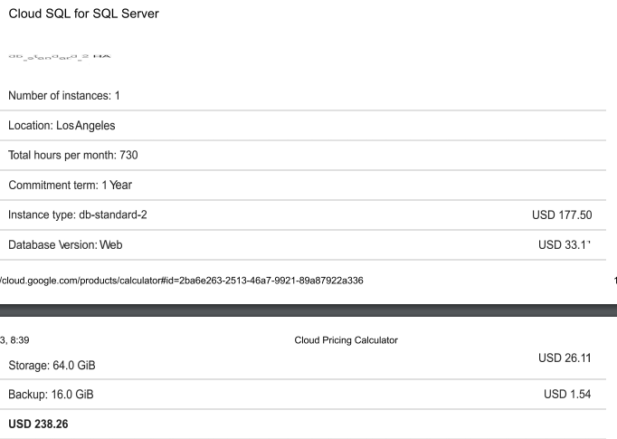 | 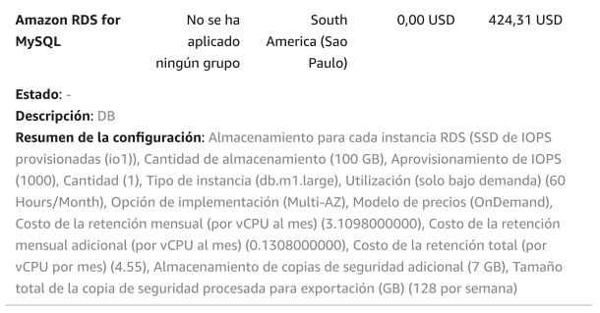
2 | 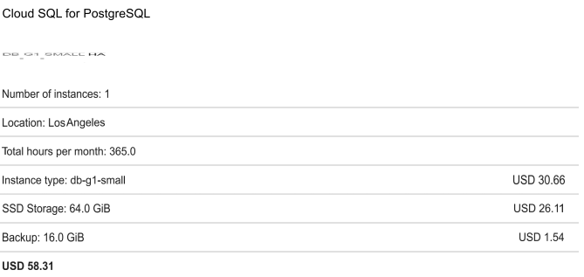 | 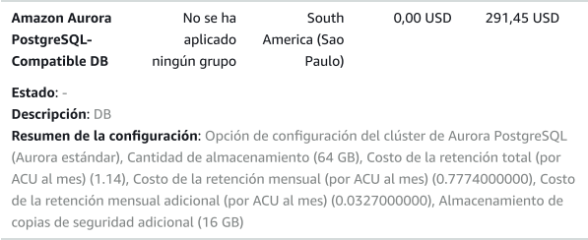
3 | 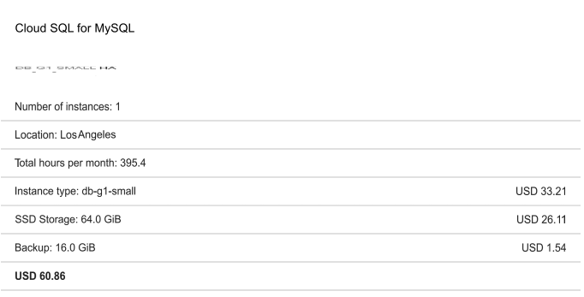 | 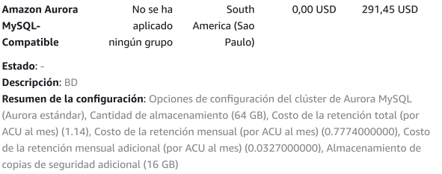

Costos
Recursos | Marcas | Horas Trabajadas | Total horas | Total valor x dia | Valor total mes | Valor total
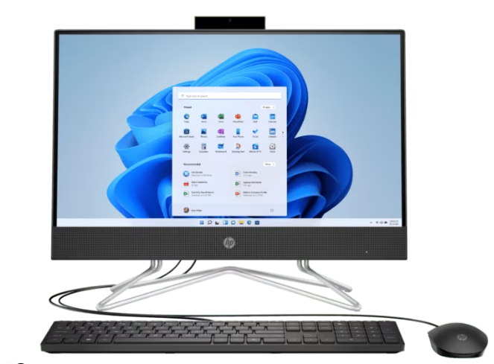 | HP | 5 | 1,943 | $ 9,715 | 116,583 | $ 1,399,000
 | ACER | 5 | 3,472 | 17,360 | 208,325 | $2.499.901
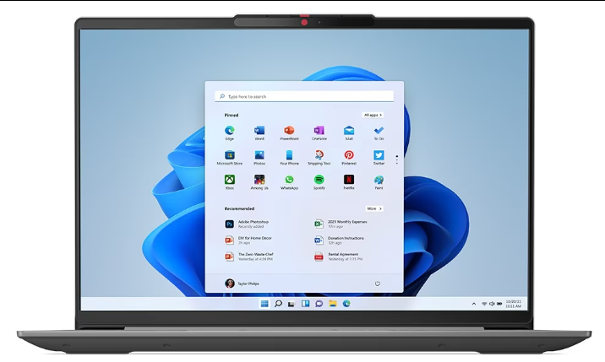 | LENOVO | 5 | $ 4,444 | $ 22,221 | 266,658 | $ 3,199,901.00

Hoosting




